Fotos de equipos
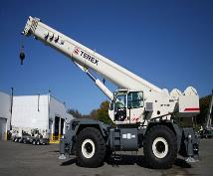
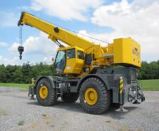
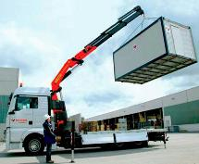
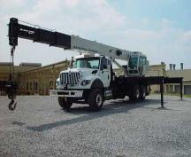
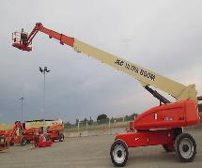
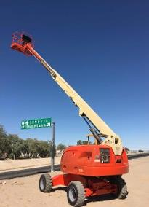
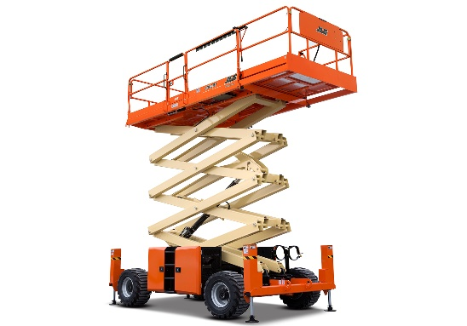

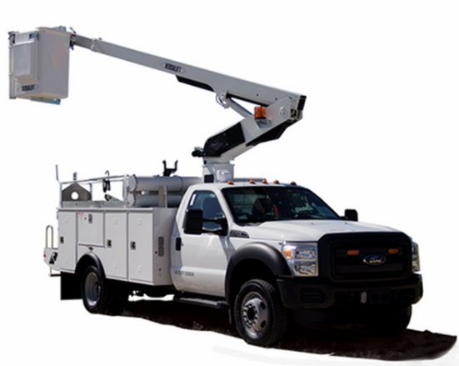
Grúa Telescópica de 30 Ton | Grúa Telescópica de 70 Ton | Camión grúa de 6 Ton | Camión grúa de brazo telescópico de 30 Ton |  |  |  | Manlift de 12 metros |  | Manlift de 24 metros |  | Elevador tipo tijera
Hasta 60 Ton | Hasta 90 Ton | Hasta 22 Ton | Hasta 45 Ton |  |  |  | Hasta 20 metros |  | Hasta 45 metro
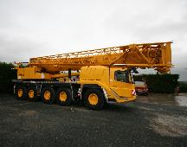
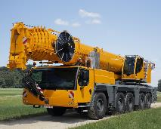
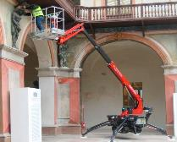
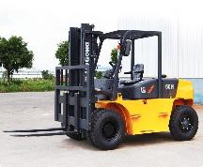
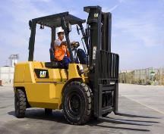
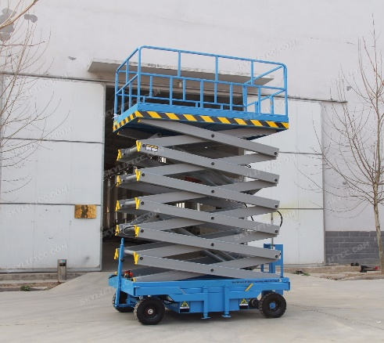

Grúa telescópica AT de 90 Ton | Grúa telescópica AT de 150 Ton | Manlift tipo araña |  |  |  |  |  |  |  |  |  | Camión con Canastilla
Hasta 150 Ton | Hasta 500 Ton |  |  |  | Montacargas de 2 a 7 Ton |  |  | Montacargas de 7 a 12 Ton |  | Scissor lift de 10 m

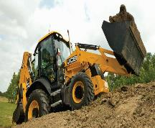
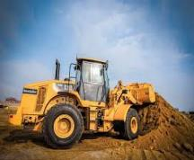
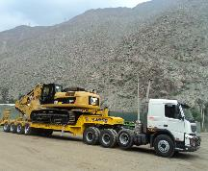
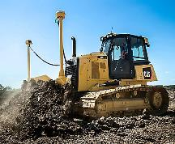
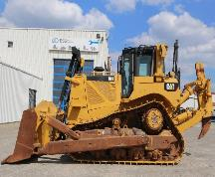
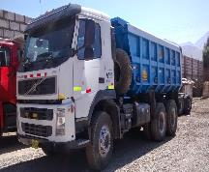
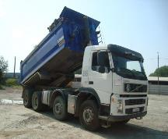

Retroexcavadora | Cargador Frontal | Camión cama baja |  | Tractor D6 |  | Tractor D8 |  | Camión Volquete de 15 m3 |  |  | Camión volquete de 20m3

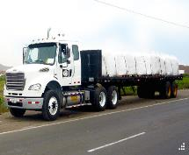
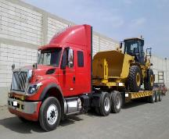
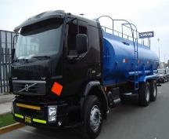
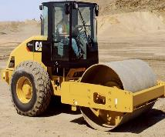
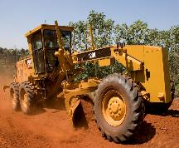
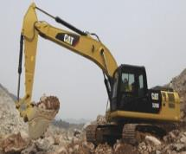
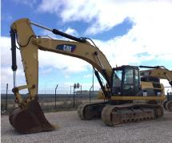
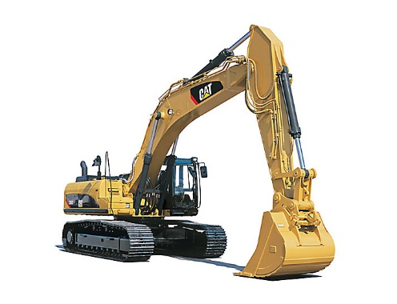

 |  |  |  |  |  |  |  |  |  |  |  |  | Excavadora Hidraulica 336D
Camión plataforma | Camión camabaja 3 ejes | Camión cisterna |  | Rodillo compactador |  | Motoniveladora |  | Excavadora |  |  | Excavadora

